CollectiveAccess

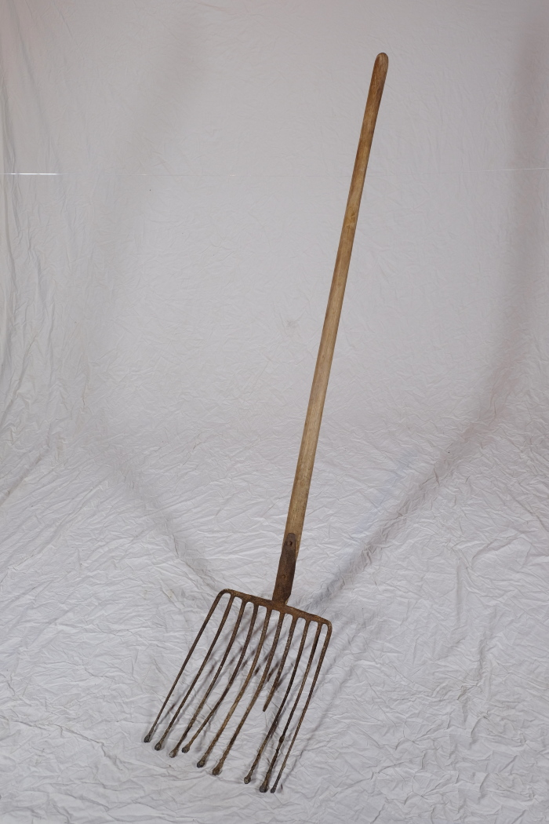
Image | Object | Description | Date
 | Kartoffelgabel (A1114) | Die Kartoffelgabel hat kleine Metallkugeln an der Spitze der Gabelzinken. Dies sollte eine Beschädigung der Kartoffel vermeiden. Im Gegensatz zur Rübengabel stehen die zehn Zinken relativ eng zueinander, um auch kleine Kartoffeln aufgabeln zu können. Das am Stiel befindliche Brandzeichen "MGP" steht für "Martin Günther Polenz". Besonders bei Geräten, welche zu größeren Arbeitseinsätzen mit vielen, auch hoffremden Helfern benutzt wurden, war eine Kennzeichnung des Eigentümers sinnvoll.
 | Kartoffelgabel (A1600)
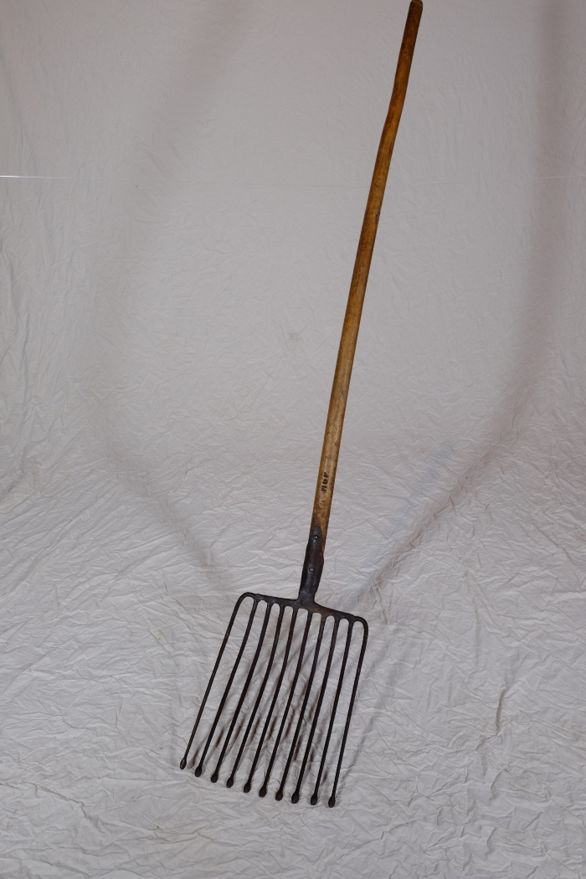
 | Kartoffelgabel, A1114 (R07) | Ernten, Sammeln, Transportieren – 2 Für andere Feldfrüchte wie Kartoffeln, Rüben und Kohl gab es jeweils spezielle Werkzeuge - die Kartoffelgabel, die Rübengabel, die Kohlhacke. Jedes dieser Gemüse wurde von Hand geerntet und aufgesammelt. So waren früher beispielsweise ganze Familien an der Kartoffellese beteiligt, da die ausgegrabenen Knollen aufgelesen werden mussten und dabei möglichst wenige übersehen werden durften. Weitere Objekte aus dieser Kategorie: A1383 – Rübenerntegabel A1495 – Kohlhacke A1600 – Kartoffelgabel A1610 – Kohlhacke A1612 – Rübengabel

